CasoDePrueba0
EJECUCION 1 | CASO DE PRUEBA INICIAL |  |  |  |  |  |  |  |  |  | EJECUCION 2 | CASO DE PRUEBA (REVISIÓN)
 | Id de Caso |  |  |  | CP001
 | Estado del Caso de Prueba |  |  |  | Nuevo |  |  |  |  |  |  | Id de Caso
 | Responsable |  |  |  | John Styven Rondon Useche |  |  |  |  |  |  | Nombre de Caso de prueba |  |  |  | Realizar cotización
 | Objetivo |  |  |  | Realizar cotizacion de una moto |  |  |  |  |  |  | Estado del Caso de Prueba
 | Precondiciones |  |  |  | Ingresar al modulo de motocicletas |  |  |  |  |  |  | Responsable |  |  |  | John Styven Rondon Useche
 | Escrito por: |  |  |  | John Styven Rondon Useche |  |  |  |  |  |  | Objetivo |  |  |  | Realizar cotizacion de una moto
 | Fecha de Creación |  |  |  | 2025-02-01 |  |  |  |  |  |  | Precondiciones |  |  |  | Ingresar al modulo de motocicletas
 | Commit |  |  |  |  |  |  |  |  |  |  | Commit
 | Fecha Ejecución |  |  |  | 2025-02-02 |  |  |  |  |  |  | Escrito por: |  |  |  | John Styven Rondon Useche
 | N° | Paso a Paso |  |  | Resultado Esperado |  | Mensaje | Exitoso |  | Evidencia (parte inferior) |  | Fecha Ejecución
 |  |  |  |  |  |  |  | Si | No |  |  | N° | Paso a Paso |  |  | Resultado Esperado |  | Mensaje | Evaluación |  | Evidencia (parte inferior)
 | 1 | 1- Debe ir a la opcion "moto mt09 " y hacer clic |  |  | Pagina de la moto |  |  |  |  | EV01 |  |  |  |  |  |  |  |  | Si | No
 | 2 | 2- Debe seleccionar "cotiza tu moto" |  |  | Formulario |  | ok | x |  | EV02 |  | 1 | 1- Debe ir a la opcion "moto mt09 " y hacer clic |  |  | Pagina de la moto
 | 3 | 3- Debe registrar su ingreso mensual |  |  | Caja de texto |  | ok | x |  | EV03 |  | 2 | 2- Debe seleccionar "cotiza tu moto" |  |  | Formulario
 | 4 | 4- Debe seleccionar su actividad economica |  |  | Lista desplegable |  | ok | x |  | EV04 |  | 3 | 3- Debe registrar su ingreso mensual |  |  | Caja de texto
 | 5 | 5- Debe seleccionar la cantidad de meses |  |  | Lista desplegable |  | ok | x |  | EV05 |  | 4 | 4- Debe seleccionar su actividad economica |  |  | Lista desplegable
 | 6 | 6- Debe registrar cuota inicial |  |  | Caja de texto |  | ok | x |  | EV06 |  | 5 | 5- Debe seleccionar la cantidad de meses |  |  | Lista desplegable
 | 7 | 7 - Debe ir a la opcion " hacer simulacion " y hacer clic |  |  | Pagina de la cotizacion |  | ok | x |  | EV07 |  | 6 | 6- Debe registrar cuota inicial |  |  | Caja de texto
 | Resultado esperado del caso de prueba |  |  |  | Visualizar la cotizacion con su tasa de interes, valor a financiar, cuota mensual y los meses a pagar. |  |  |  |  | Resultado |  | 7 | 7 - Debe ir a la opcion " hacer simulacion " y hacer clic |  |  | Pagina de la cotizacion
 | campos |  | Motos | Ingresos mensuales |  | Actividad economica |  | Plazo en meses |  | Cuoto inicial |  | Resultado esperado del caso de prueba |  |  |  | Visualizar la cotizacion con su tasa de interes, valor a financiar, cuota mensual y los meses a pagar. |  |  |  |  | Resultado
 | ejemplo |  | MT09 | 2,000,000 |  | Termino Fijo |  | 60 |  | 15,000,000 |  | campos |  | Motos | Ingresos mensuales |  | Actividad economica |  | Plazo en meses |  | Cuoto inicial
 |  |  |  |  |  |  |  |  |  |  |  | ejemplo |  | MT09 | 2,000,000 |  | Termino Fijo |  | 60 |  | 15,000,000
 | Tipo campo |  | string | money |  | string |  | int |  | money
 | Restricción |  | N/A | Numerico |  | N/A |  | N/A |  | Numerico |  | Tipo campo |  | string | money |  | string |  | int |  | money
 | Valor por defecto |  | N/A | N/A |  | N/A |  | 3 |  | N/A |  | Restricción |  | N/A | Numerico |  | N/A |  | N/A |  | Numerico
 | Permite modificar |  | SI | SI |  | SI |  | SI |  | SI |  | Valor por defecto |  | N/A | N/A |  | N/A |  | 3 |  | N/A
 | Obligatorio |  | SI | SI |  | SI |  | SI |  | SI |  | Permite modificar |  | SI | SI |  | SI |  | SI |  | SI
EJECUCION 1 | EVIDENCIAS |  |  |  |  |  |  |  |  |  | EJECUCION 2 | EVIDENCIAS
 | N° | Paso a Paso |  | 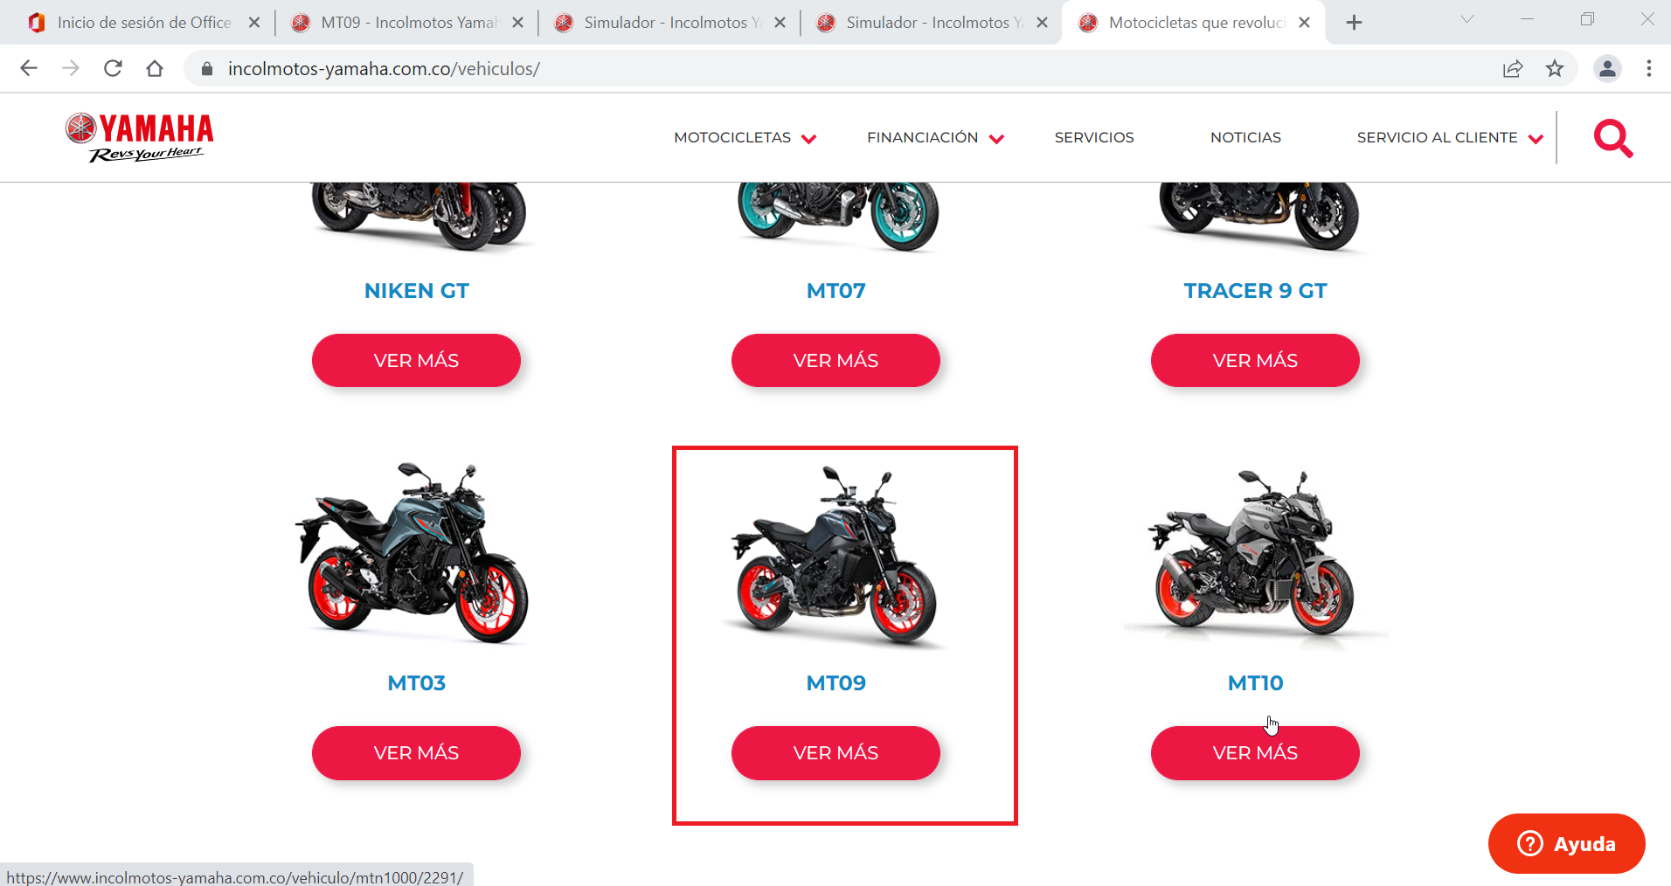
 | EV01 | 1- Debe ir a la opcion "moto mt09 " y hacer clic

 | EV02 | 2- Debe seleccionar "cotiza tu moto" |  | 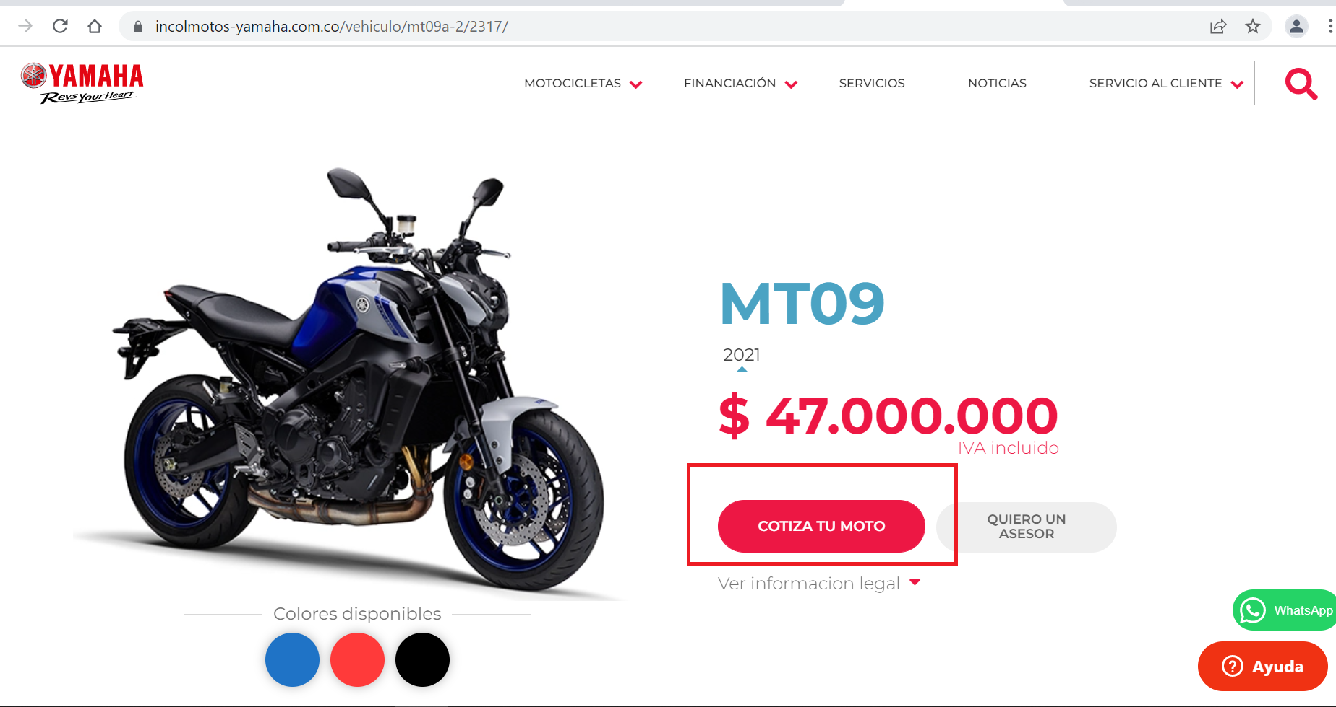

 | EV03, EV04, EV05, EV06 | 3- Debe registrar su ingreso mensual. 4- Debe seleccionar su actividad economica. 5- Debe seleccionar la cantidad de meses. 6- Debe registrar cuota inicial. |  | 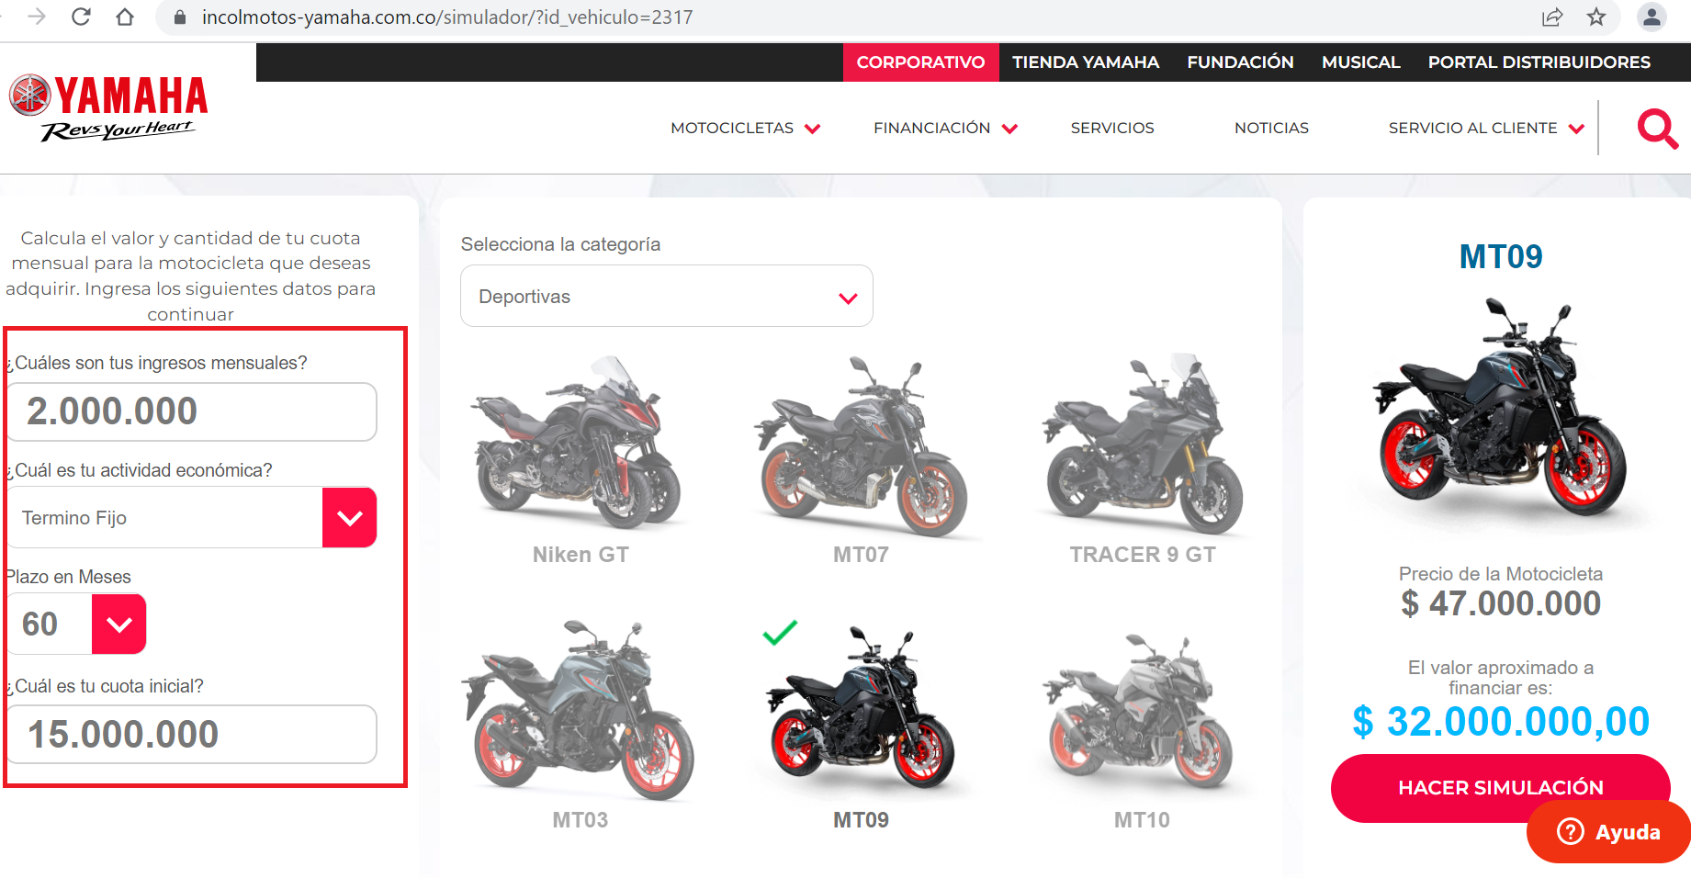

 | EV07 | 7 - Debe ir a la opcion " hacer simulacion " y hacer clic |  | 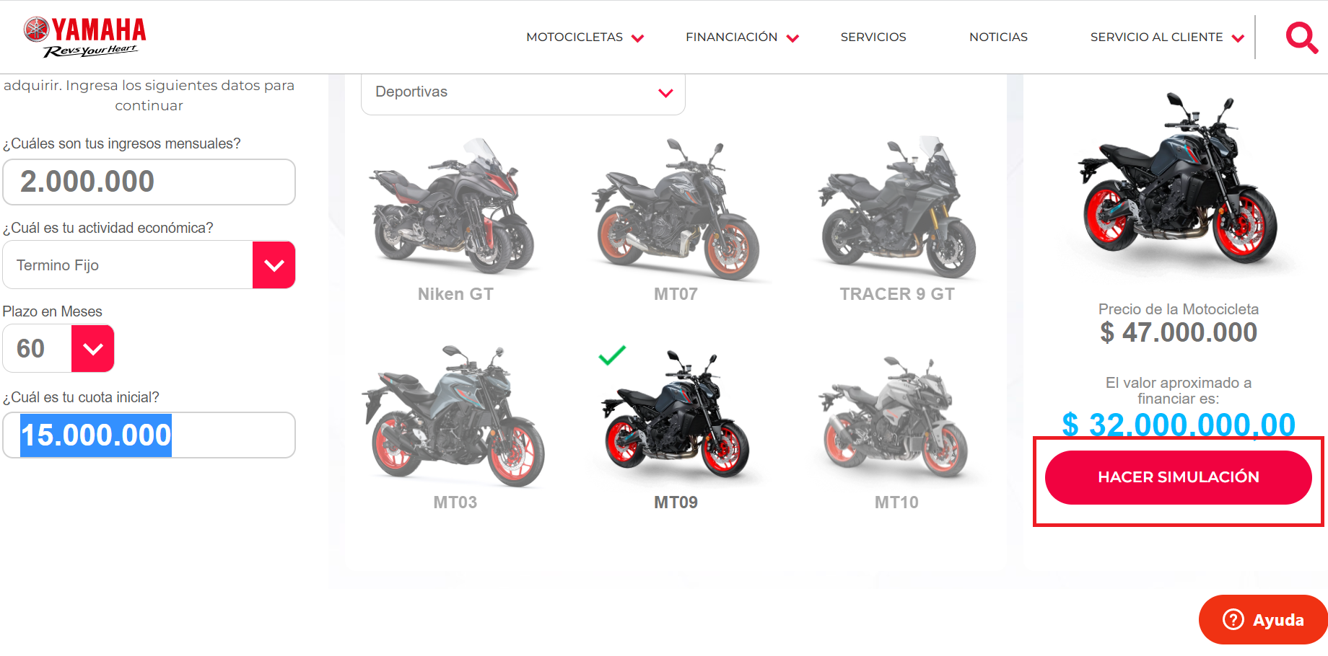

 | RESULTADO | Visualizar la cotizacion con su tasa de interes, valor a financiar, cuota mensual y los meses a pagar. |  | 